상품제안서
시장가방 장바구니 타포린 유광 대형 | 상품코드: F25192

 |  |  |  |  |  |  | 02-412-0044 | www.easy1.co.kr
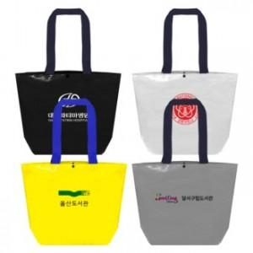

【상세/제작정보】 | <p><span style="font-size: 14pt;"><b>**배송비 한박스 100개 / 5000원 별도</b></span></p>

【인쇄/포장옵션】 | 실크 / OPP(비닐)

【공급단가】 | 수량 | 200~ | 500~ | 1,000~ | 3,000~ | 5,000~
*VAT별도 | 단가 | 1,360원 | 1,310원 | 1,260원 | 1,200원 | 1,170원

【상품 URL】 | https://dev.easy1.co.kr:443/src/goods_detail.php?gdno=25192

